Sheet1
Palin Parent Rating Scale
검사결과 해석 |  | 페일린 부모평가 척도지 (Palin Parent Rating Scale) 검사결과 해석방법
 |  | 검사를 실시한 후에 아래 I-II 단계를 수행하면 결과를 해석할 수 있습니다. I. 문항의 척도점수(0-10점 중 선택)를 입력하면, II. 구성항목의 원점수와 정도를 자동 산출해줍니다. III. 결과해석표를 참조해서 구성항목별 백분위(퍼센타일)를 산출합니다.

 | 문항번호 | 문항 | I. 척도점수입력 |  | 구성항목 | 원점수 | 정도 | 해석
 | 1 | 아이가 말더듬 때문에 말을 적게 합니까? |  | Factor1 | 말더듬이 아이에게 미치는 영향 | #DIV/0! | #DIV/0! | 정도가 낮을수록 바람직합니다.
 | 2 | 아이가 얼마나 자신의 말에 좌절감을 느낍니까? |  | Factor2 | 말더듬 정도와 부모의 걱정 | #DIV/0! | #DIV/0! | 정도가 낮을수록 바람직합니다.
 | 3 | 아이가 얼마나 자신의 말더듬에 짜증을 냅니까? |  | Factor3 | 부모의 말더듬에 대한 지식과 말더듬 관리에 대한 자신감 | #DIV/0! | #DIV/0! | 정도가 높을수록 바람직합니다
 | 4 | 아이가 얼마나 자신의 말에 대해 불안감을 느낍니까?
 | 5 | 아이가 얼마나 자신있게 말합니까? |  |  | 결과해석표 (백분위 산출)
 | 6 | 아이가 대체로 얼마나 행복합니까?
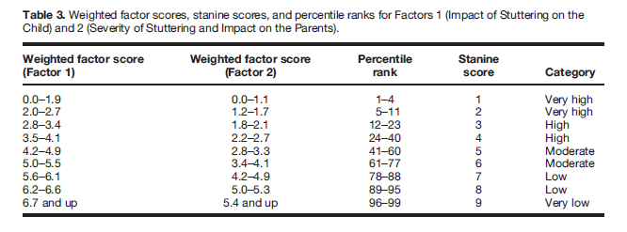
 | 7 | 아이가 얼마나 자신의 감정을 잘 이야기할 수 있습니까?
 | 8 | 아이가 말할 때 얼마나 말하는 것을 힘들어합니까?
 | 9 | 아이가 가끔 유창할 때가 있습니까?
 | 10 | 아이가 얼마나 자주 말을 더듬습니까?
 | 11 | 아이가 얼마나 심하게 말을 더듬습니까?
 | 12 | 당신의 아이의 말더듬에 대해 얼마나 걱정하고 있습니까?
 | 13 | 당신은 아이의 말더듬 때문에 얼마나 아이의 미래에 대해 불안해 합니까?
 | 14 | 말더듬이 당신의 가족에 어느 정도 영향을 끼치고 있습니까?
 | 15 | 당신은 무엇이 아이의 말더듬에 영향을 끼치는 지 알고 있습니까?
 | 16-1 | 당신은 다음의 내용을 얼마나 자신있게 알고 있습니까? 아이가 말을 더듬을 떄 적절히 반응하기
 | 16-2 | 아이의 말더듬에 대한 인식과 걱정에 대처하기
 | 16-3 | 아이의 자신감을 키워주기
 | 16-4 | 아이의 유창성을 격려하기

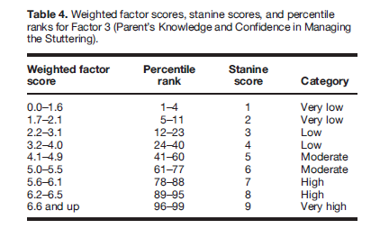

 |  |  |  |  | Millard, S. K., & Davis, S. (2016). The Palin Parent Rating Scales: Parents' perspectives of childhood stuttering and its impact. Journal of Speech, Language, and Hearing Research, 59(5), 950-963.

